상품제안서
라라퓨어 고급타올 200g + 시트러스향 핸드워시 250ml 세트 | 상품코드: F27495

 |  |  |  |  |  |  | 02-412-0044 | www.easy1.co.kr
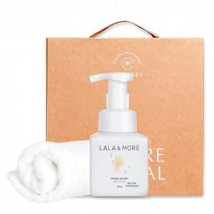

【상세/제작정보】 | 기본수량 미만 인쇄시 비용 추가. 자수 종류별 비용 별도 문의. 스티커 제작및 부착 비용 별도 문의.

【인쇄/포장옵션】 | 자수 / 포장불가능

【공급단가】 | 수량 | 100~ | 300~ | 500~ | 1,000~ | 3,000~
*VAT별도 | 단가 | 11,040원 | 10,850원 | 10,580원 | 10,390원 | 10,120원

【상품 URL】 | https://dev.easy1.co.kr:443/src/goods_detail.php?gdno=27495

